集計表
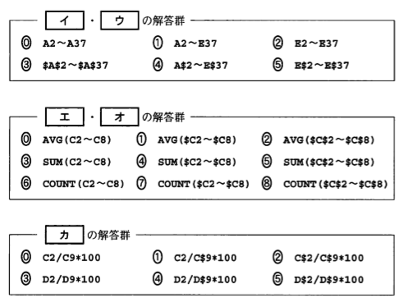
日付 | 曜日 | 1日の売上数 | 1日の売上高 | 売上高比率（％）
1日 | 日
2日 | 月
3日 | 火
4日 | 水
5日 | 木
6日 | 金
7日 | 土
合計
平均
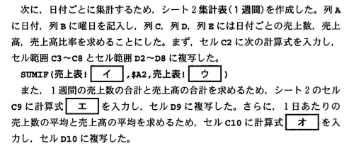

改良版売上表
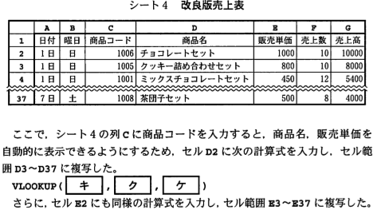
日付 | 曜日 | 商品コード | 商品名 | 販売単価 | 売上数 | 売上高
1日 | 日 | 1006 |  |  | 10
1日 | 日 | 1005 |  |  | 10
1日 | 日 | 1001 |  |  | 12
1日 | 日 | 1004 |  |  | 12
2日 | 月 | 1005 |  |  | 6
2日 | 月 | 1006 |  |  | 5
3日 | 火 | 1007 |  |  | 7
3日 | 火 | 1008 |  |  | 3
4日 | 水 | 1009 |  |  | 20
4日 | 水 | 1010 |  |  | 15
4日 | 水 | 1011 |  |  | 60
4日 | 水 | 1009 |  |  | 11
5日 | 木 | 1008 |  |  | 15
5日 | 木 | 1009 |  |  | 30
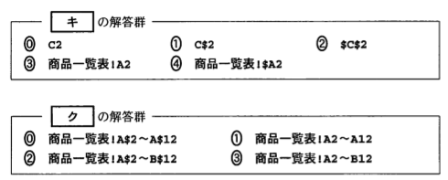
5日 | 木 | 1010 |  |  | 100
5日 | 木 | 1011 |  |  | 30
6日 | 金 | 1001 |  |  | 15
6日 | 金 | 1002 |  |  | 20
6日 | 金 | 1003 |  |  | 22
7日 | 土 | 1004 |  |  | 6
7日 | 土 | 1005 |  |  | 15
7日 | 土 | 1006 |  |  | 18
7日 | 土 | 1009 |  |  | 7
7日 | 土 | 1008 |  |  | 8

売上分析表
e列、f列を完成させよ
商品コード | 商品名 | 販売単価 | 仕入単価 | 売上数 | 収益 | 売上数順位 | 収益順位 | 検討
1001 | ミックスチョコレートセット | 450 | 380
1002 | スペシャルクッキーセット | 750 | 500
1003 | ミニようかんセット | 300 | 250
1004 | お団子セット | 550 | 350
1005 | クッキー詰め合わせ | 800 | 350
1006 | チョコレートセット | 1000 | 600
1007 | どら焼きセット | 600 | 360
1008 | 茶団子セット | 500 | 300
1009 | どら焼き（単品） | 100 | 60
1010 | クッキー（単品） | 30 | 15
1011 | ようかん（単品） | 70 | 50
